Бланк Заказа
 |  |  | г. Екатеринбург, ул. Дагестанская, 47/2, офис 210 +7 (343) 312-34-11 mebelsezam.ru

 |  |  |  |  | e-mail: info@sezam.studio srv2@sezam.studio

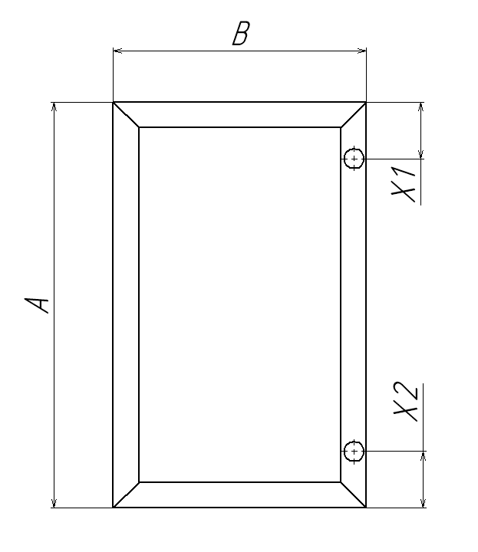
Фасады рамочные из алюминиевого профиля
* С вариантами профиля можете ознакомиться на странице 2."Тип профиля" |  |  |  |  |  |  |  |  |  |  |  | Вид рамки со стороны петель | Вид рамки со стороны петель
Организация |  |  |  |  |  |  | № заказа
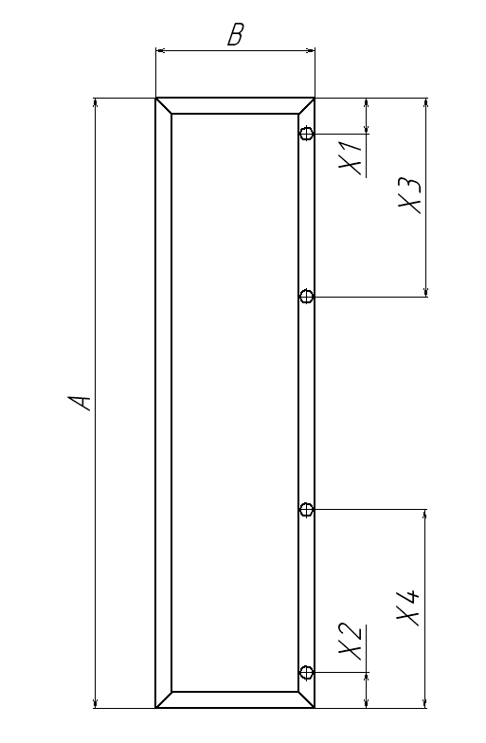
Дата размещения заказа: |  |  |  | *Тип профиля |  |  | 2343

Наполнение*** |  | Стекло сатин бронза 4 мм |  | Цвет профиля |  | Шампань матовая

Примечание

Петля |  | Hettich

Позиция № | Фасады (размеры в мм)** |  | Кол-во |  | Присадка отверстий |  |  | Кол-во отв-ий в 1 рамке: | Общее кол-во отв-ий | Периметр рамки:

 | высота(А) | ширина(В) |  | Х1 | Х2 | Х3 | Х4
1 | 716 | 446 | 3 | 100 | 100 |  |  | 2 | 6 | 6.972
2 |  |  |  |  |  |  |  |  | 0 | 0
3 |  |  |  |  |  |  |  |  | 0 | 0
4 |  |  |  |  |  |  |  |  | 0 | 0
5 |  |  |  |  |  |  |  |  | 0 | 0
6 |  |  |  |  |  |  |  |  | 0 | 0
7 |  |  |  |  |  |  |  |  | 0 | 0
8 |  |  |  |  |  |  |  |  | 0 | 0
9 |  |  |  |  |  |  |  |  | 0 | 0
10 |  |  |  |  |  |  |  |  | 0 | 0
11 |  |  |  |  |  |  |  |  | 0 | 0
12 |  |  |  |  |  |  |  |  | 0 | 0
13 |  |  |  |  |  |  |  |  | 0 | 0
14 |  |  |  |  |  |  |  |  | 0 | 0
15 |  |  |  |  |  |  |  |  | 0 | 0
16 |  |  |  |  |  |  |  |  | 0 | 0
17 |  |  |  |  |  |  |  |  | 0 | 0
 | Общее кол-во рамок: |  | 3 |  |  | Общее кол-во отверстий |  |  | 6 | 6.972 | Общий периметр рамок

 | ** Максимальные размеры дверей:
 | 1. В профиле 2343 - 2500*500 мм
 | 2. В профиле 3539 - 2600*600 мм

 | *** Наполнение расчитывается отдельно технологом
 | Для установки ручки на стекло необходимо: |  |  |  |  |  |  | Кол-во:
 | 1. Втулка металлическая - 2 шт. в комплекте |  |  |  |  |  |  | 3
 | 2. Отверстие d=8 мм в стекле под втулку металлическую - 2 шт. |  |  |  |  |  |  | 3

Тип профиля
 |  | г. Екатеринбург, ул. Дагестанская, 47/2, офис 210 +7 (343) 312-34-11 mebelsezam.ru e-mail: info@sezam.studio srv3@sezam.studio

Виды рамочного профиля:
 | Артикул: | Наименование:
 | 2343 | Рамочный профиль узкий, ширина видимой части 7 мм
 | 3539 | Рамочный профиль 45*20

Рамочный профиль 19*20 Sezam Art: 2343 узкий, ширина видимой части 7 мм |  |  |  |  | Варианты наполнения:

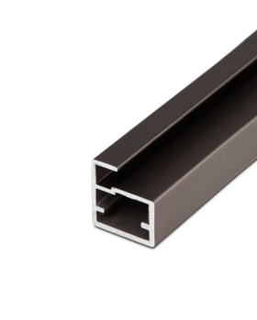
Арт:2343/BM
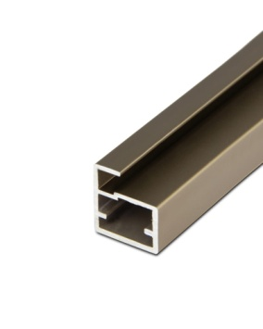
Арт:2343/ShM
 |  |  |  |  | Без наполнения
Варианты цвета 2343: |  |  | Рамочный профиль узкий, ширина видимой части 7 мм, цвет матовая бронза | Рамочный профиль узкий, ширина видимой части 7 мм, цвет матовая шампань | Стекло прозрачное 4 мм
Белый глянец |  |  |  |  | Стекло прозрачное OptiWhite 4 мм
Бронза матовая |  |  |  |  | Стекло Сатин 4 мм
Венге темный |  |  |  |  | Стекло Сатин OptiWhite 4 мм
Дуб дымчатый |  |  |  |  | Стекло тонированное графит 4 мм
Золото матовое |  |  |  |  | Стекло тонированное бронза 4 мм
Хром матовый |  |  |  |  | Стекло сатин бронза 4 мм
Черный матовый |  |  |  |  | Стекло сатин графит 4 мм
Шампань матовая |  |  |  |  | Стекло Stopsol бронза 4 мм
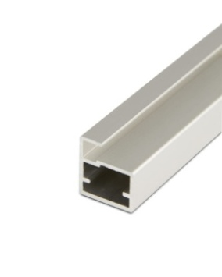
Арт:2343/SM
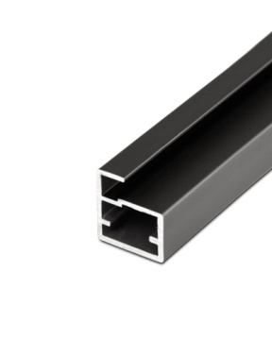
Арт:2343/Bl
 |  |  | Рамочный профиль узкий, ширина видимой части 7 мм, цвет матовый хром | Рамочный профиль узкий, ширина видимой части 7 мм, цвет матовый чёрный | Стекло Stopsol графит 4 мм
 |  |  |  |  | Зеркало серебро 4 мм
 |  |  |  |  | Зеркало бронза 4 мм
 |  |  |  |  | Зеркало графит 4 мм

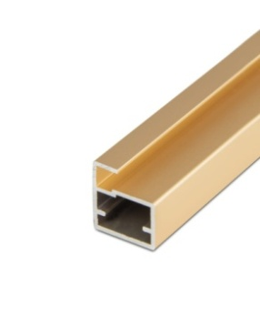
Арт:2343/GM
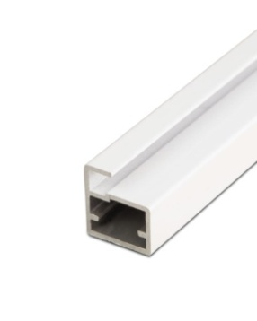
Арт:2343/W
 |  |  | Рамочный профиль узкий, ширина видимой части 7 мм, цвет матовое золото | Рамочный профиль узкий, ширина видимой части 7 мм, цвет белый глянец

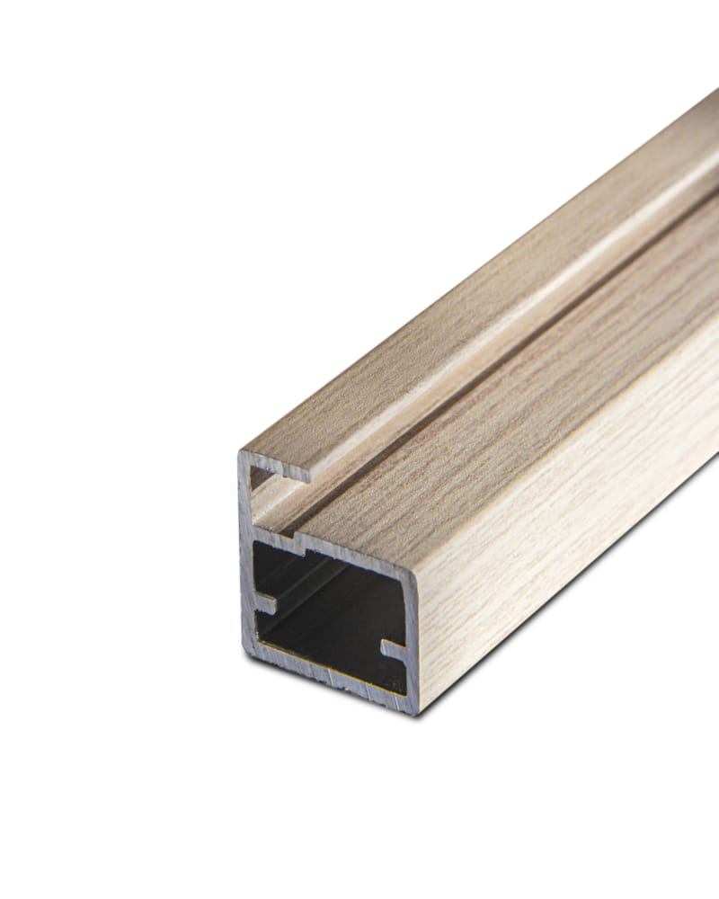
Арт:2343/OSm
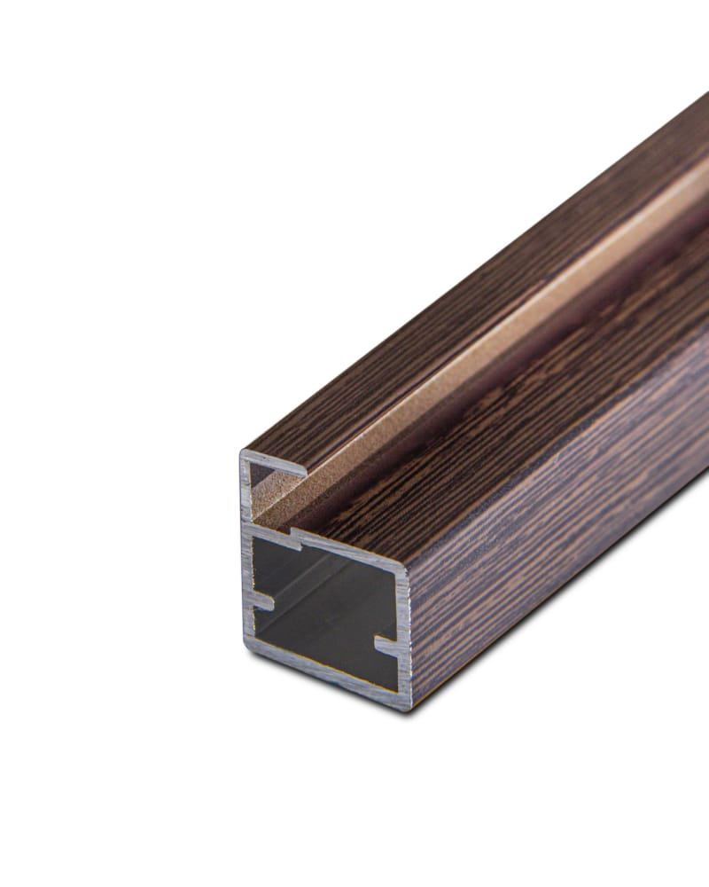
Арт:2343/WgD
 |  |  | Рамочный профиль узкий, ширина видимой части 7 мм, цвет дуб дымчатый | Рамочный профиль узкий, ширина видимой части 7 мм, цвет венге темный

Рамочный профиль 45*20 Sezam Art: 3539

Арт:3539/W
Арт:3539/SM
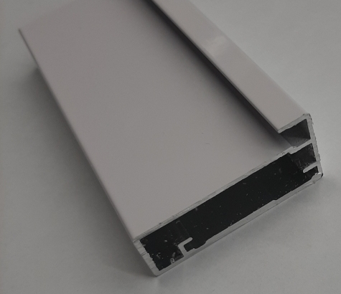
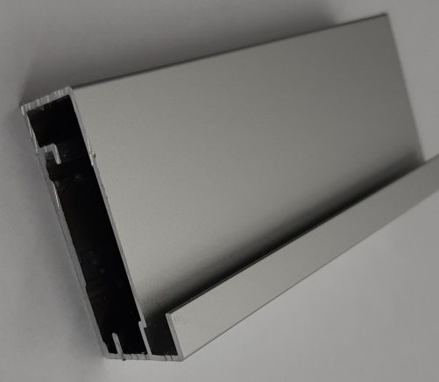
Варианты цвета 3539: |  |  | Рамочный профиль 45*20, цвет белый глянец | Рамочный профиль 45*20, матовый хром
Белый глянец
Хром матовый
Черный матовый

Арт:3539/Bl
 |  |  | Рамочный профиль 45*20, черный матовый
